arch基本安装
arch linux
1.确认启动方式
ls /sys/firmware/efi/efivars 没有即为bios,有则为uefi等
2.联网相关
因为要联网安装软件升级等，在安装前需要确认网络正常 ip link
*如果没网可能是rfkill禁用
建议插网线，笔记本的话如果为博登网卡很有可能出大问题

3.更新时间
timedatectl set-ntp true

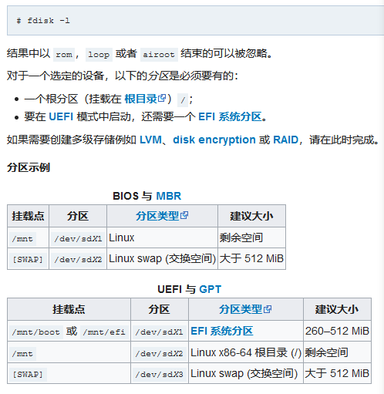
4.磁盘分区
fdisk -l
一般是以sda开始算的

建议使用cfdisk 来进行分区 |  |  | 这里发现bios需要一个2m大小的分区，如果是gpt分区的话格式为bios boot
cfdisk /dev/sdx |  |  | efi则为efi system
使用mkfs.ext4格式化分区 |  |  | efi需要格式化为vfat格式
有交换分区则需要初始化 |  |  | mkfs.vfat /dev/sda1
mkswap /dev/sda2
swapon /dev/sda2 |  |  | mkdir -p /mnt/boot/efi
挂载根分区 |  |  | 挂载
mount /dev/sda1 /mnt |  |  | mount /dev/sda1 /mnt/boot/efi

5.安装内核
修改国内源，我到这一步的时候进去发现已经把国内的源提前了，不知道是不是官方改了什么，版本是2020.0.8.01的 时间到了2020/11/25,最新版本为2020.11.1又需要修改源了…有可能我没有设置时间。。。
nano /etc/pacman.d/mirrorlist 当然vim也可以
这是安装linux基础包
pacstrap /mnt base linux linux-firmware
上面建议把vim、dhcpcd包安装上
我在安装后发现会报警告，是没有设置语言等

用以下命令生成 fstab 文件 (用 -U 或 -L 选项设置UUID 或卷标)：
genfstab -U /mnt >> /mnt/etc/fstab
然后就可以进入系统了
arch-chroot /mnt

6.系统设置
ln -sf /usr/share/zoneinfo/Asia/Shanghai /etc/localtime
hwclock --systohc
本地化
locale-gen
创建 locale.conf
vim /etc/locale.conf
加入 LANG=en_US.UTF-8
按照官方版本 需要修改键盘布局
/etc/vconsole.conf
KEYMAP=de-latin1
设置hostname文件
Vim /etc/hostname
主机名
写入hosts /etc/hosts
127.0.0.1 | localhost
::1 | localhost
127.0.1.1 | 主机名.localdomain | 主机名

密码设置
passwd
之后输入两次一样的密码

intel安装pacman -S intel-ucode
pacman -S amd-ucode

安装引导
BIOS 系统：
# pacman -S grub
# pacman -S os-prober # 如果需要 grub 检测其他已安装的系统
# grub-install --target=i386-pc /dev/sdX # sdX 为目标磁盘(注意这里直接是磁盘而不是分区！)
# grub-mkconfig -o /boot/grub/grub.cfg

UEFI 系统：
# pacman -S dosfstools grub efibootmgr
# grub-install --target=x86_64-efi --efi-directory=/mnt/boot/efi --bootloader-id=GRUB (注意这里的/mnt是不对的)
# grub-mkconfig -o /boot/grub/grub.cfg

推出系统
exit

取消挂载（只取消根文件系统就行）
umount -R /mnt

重启root登录

